MACRO
Cobas 6000
Données ASC
ID automate
Mode séquence (non= 0 ; oui= 1) | 0
Répéta= 0; Comparaison= 1 | 0

Cobas 8000
Données CSV

Ajout ACN

Cobas PRO
Données CSV; v1.3

Utilisation
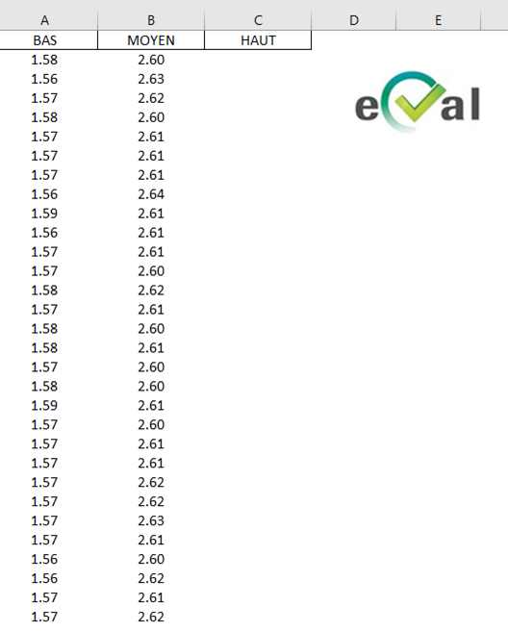

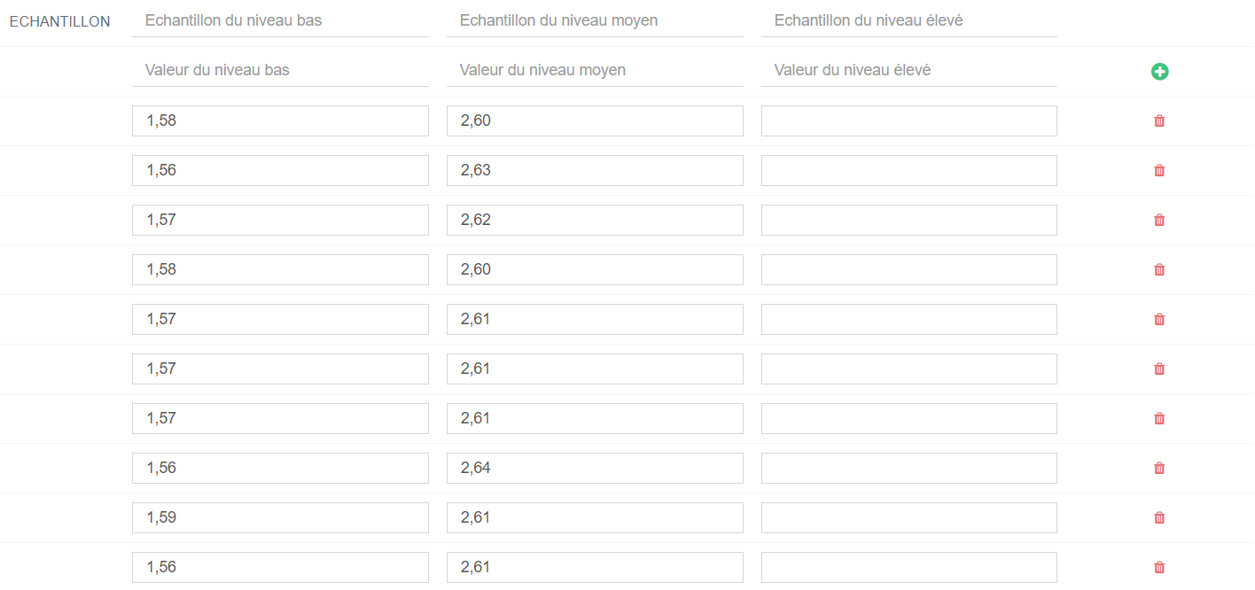
 | Si les 2 ou 3 niveaux sont passés dans la même journée alors un seul fichier xlms sera créé et intègrera toutes les valeurs des répétas pour ce paramètre.

PREMIERE PARTIE : export des résultats contenu dans le fichier ASC ou CSV (peut gérer toutes les lignes de l'écran VISU ROUTINE)
- Copier le fichier ASC ou CSV et le fichier macro dans un dossier sur le bureau (si besoin, en créer un)

A créer si besoin

- Renseigner : Le nom de l'automate, s'il s'agit d'une série en mode séquence et de la nature de la série

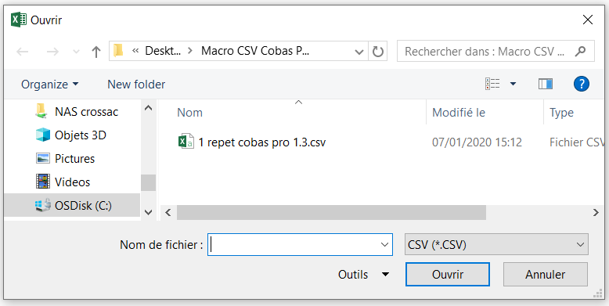
- Cliquer sur l'automate souhaité (onglet MACRO) et sélectionner le fichier CSV (PRO et 8000) ou ASC (6000)
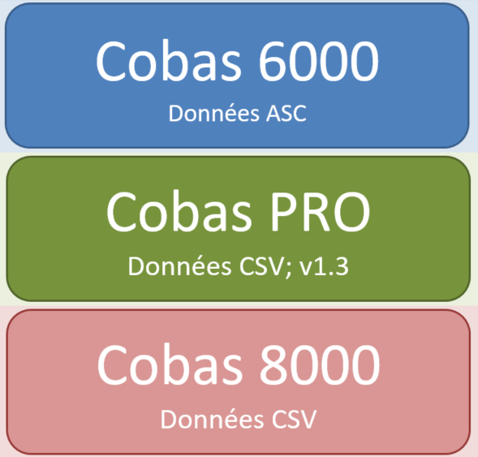

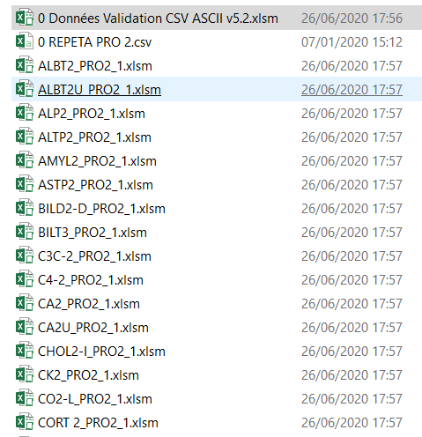
- La macro exporte dans ce dossier un fichier xlms par paramètre. Le nom du fichier intègre : paramètre + le nom de l'automate + le N° du fichier

- dans chaque fichier exporté, se trouve les données rangées par ordre chronologiques pour une répéta, ou par ordre de Id échantillon pour les comparaisons et les séquences.
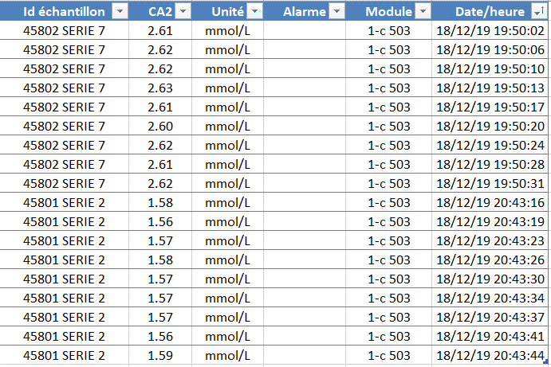

DEUXIEME PARTIE POUR LES REPETAS Seulement : préparation du fichier intégrable dans Eval (onglet REPETA)
- sélectionner les valeur de répéta dans l'onglet TEMPORAIRE
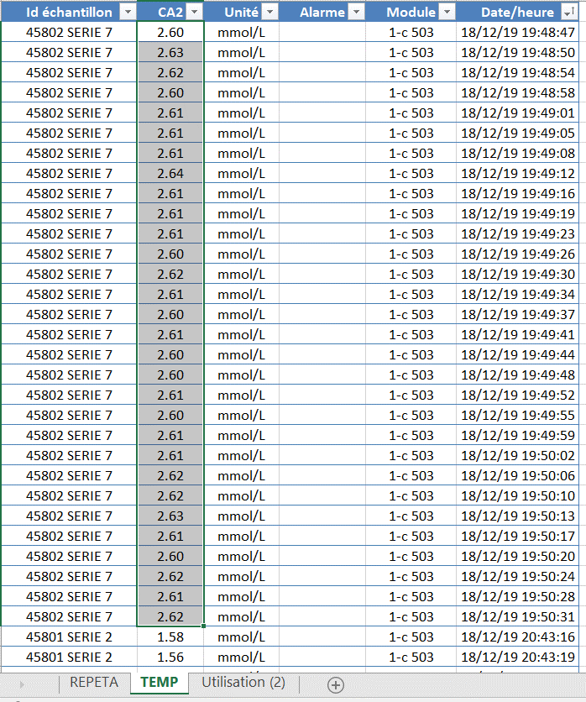

Se rendre dans EVAL pour trouver la correspondance entre
la valeur des niveaux passé et le niveau bas, haut, moyen

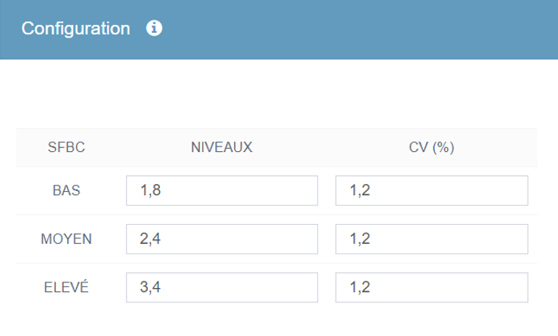

Ici, pour le calcium, la valeur du CQ est env. 2,60 mmol/l
ce qui correspond à un niveau MOYEN dans eval

- avec la sélection, faire ctrl+b pour des valeurs Niveau BAS
- avec la sélection, faire ctrl+m pour des valeurs Niveau MOYEN
- avec la sélection, faire ctrl+h pour des valeurs Niveau HAUT
- Idem pour les valeurs de la seconde série (s'il y en a une)

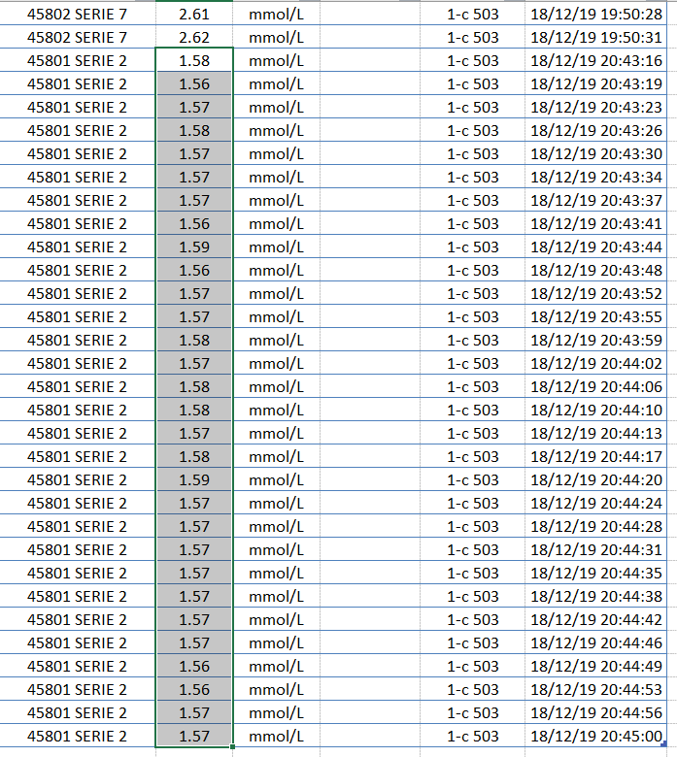

- cliquer sur eval sur l'onglet REPETA : un fichier est sauvegardé en .CSV intégrable dans eval.

